R2, R2ajustado e correls (resol
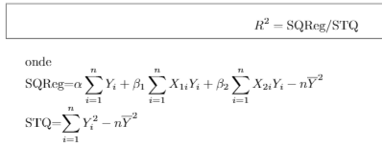

Como já tenho os valores de alfa e beta simplesmente os reproduzo aqui novamente:

alfa | 562.15100923
beta1 | -5.436580588
beta2 | -20.012320666

n = | 15

SQReg = | 228014.62632

STQ = | 236135.22933

R^2 = | 0.96561037064

R^2 ajustado = |  | 0.95987876574

Montanto a matriz de correlação:

 | Consumo Mensal de Óleo para Calefação | Temperatura Atmosférica Média Diária (em graus °F) | Quantidade de Isolamento Térmico no Sótão (Polegadas)
Consumo Mensal de Óleo para Calefação | 1 | -0.86974117042 | -0.46508252715
Temperatura Atmosférica Média Diária (em graus °F) | -0.86974117042 | 1 | 0.008922039375
Quantidade de Isolamento Térmico no Sótão (Polegadas) | -0.46508252715 | 0.008922039375 | 1
Correl fortemente negativa entre Consumo de óleo e Temperatura. Correlação razoávelmente negativa entre Consumo de óleo e Quantidade de Isolamento Térmico.
Preste atenção na correlação entre as explicativas do modelo: 8,9% de correlação é um valor muito próximo de zero, o que é bem interessante para modelos de regressão múltipla do ponto de vista de ajuste estatístico.

